A-DAPT Blueprint
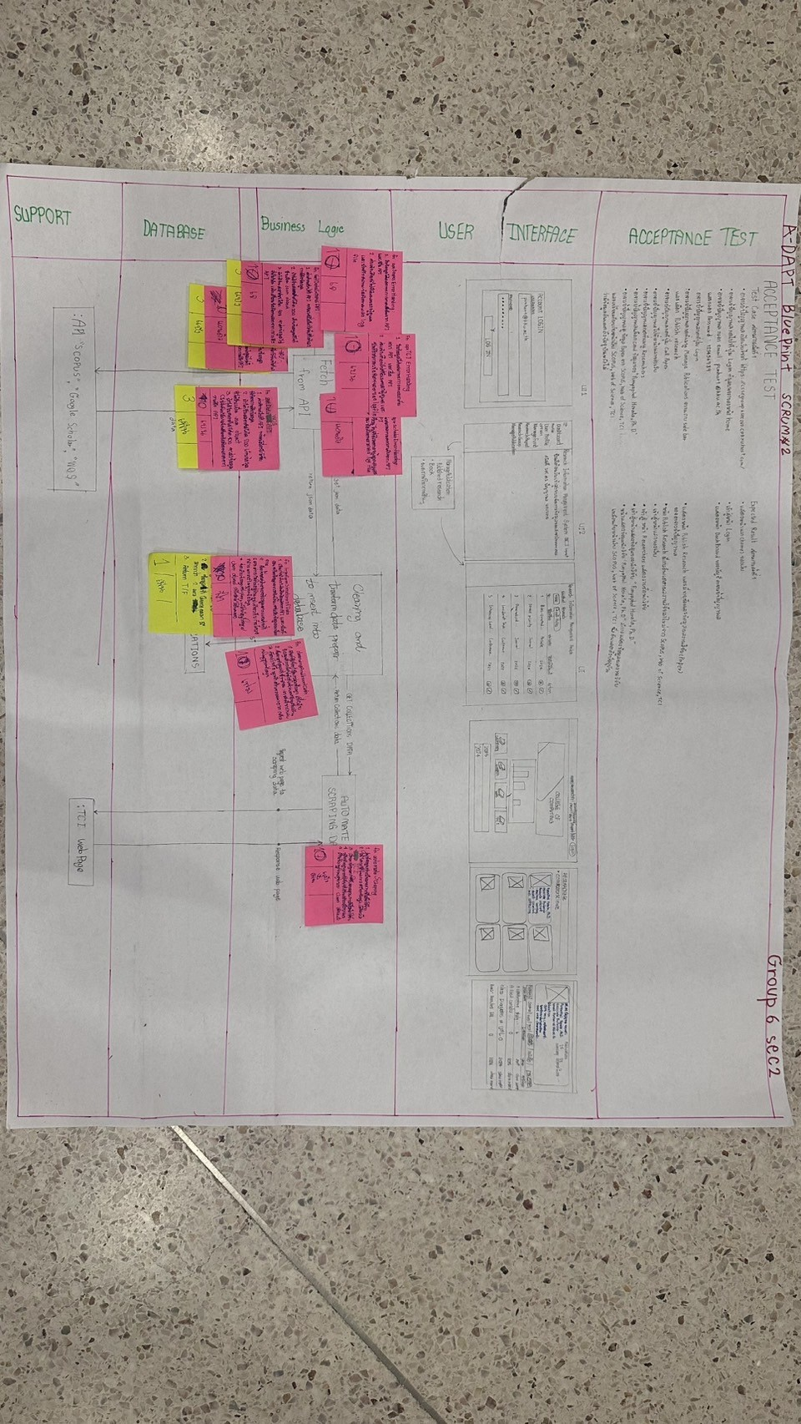
SPRINT #1

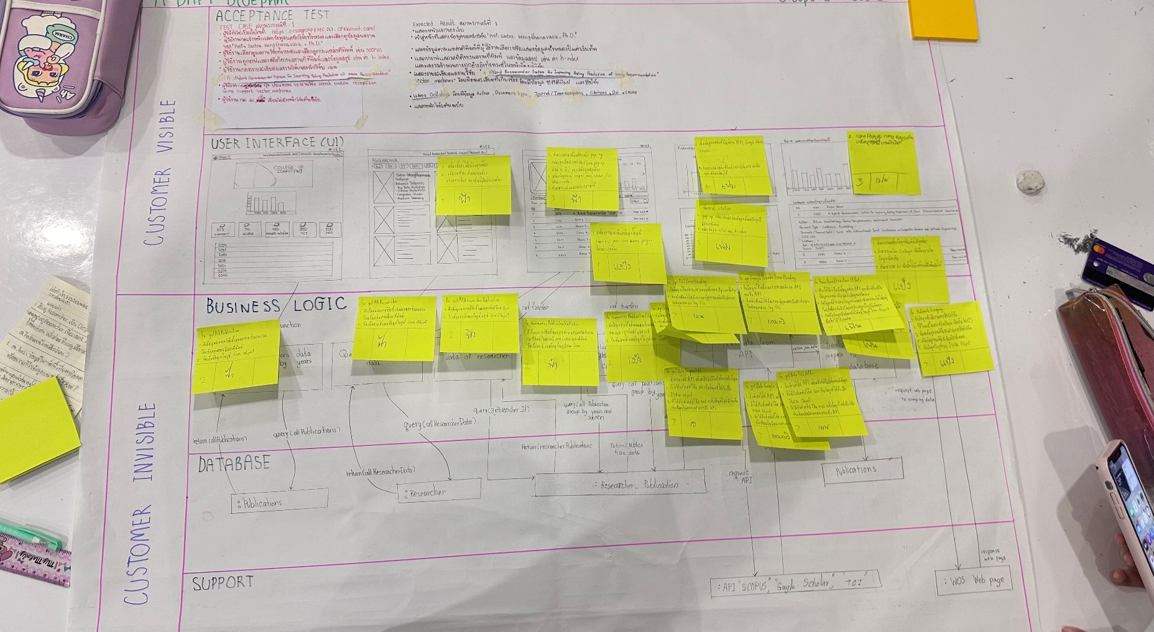
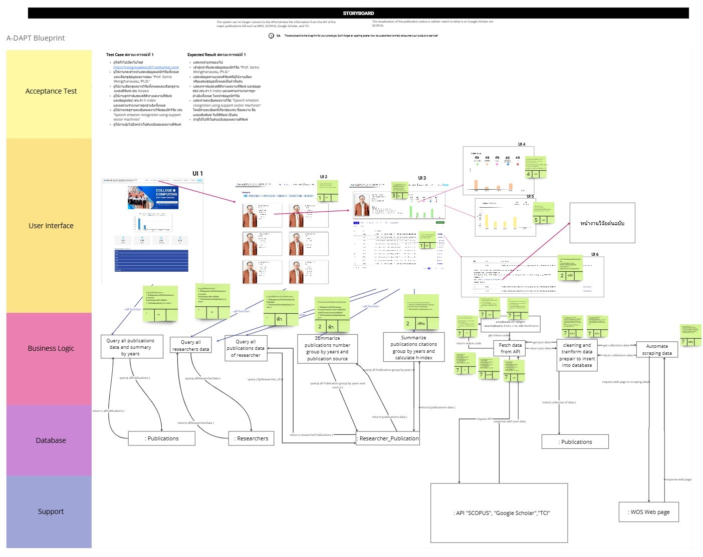

SPRINT #2

Capacity
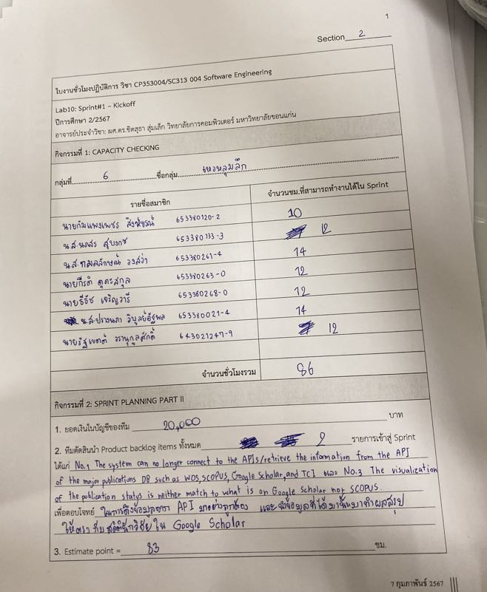
#Sprint1
รายชื่อสมาชิก | รหัสนักศึกษา | จำนวนชม.ที่สามารถทำงานได้ใน Sprint
นายรัฐเขตต์ วรานุกูลศักดิ์ | 643021247-9 | 12
นางสาวปรางนภา วิบูลย์อัฐพล | 653380021-4 | 14
นายกัมแพงเพชร สิงห์ขรณ์ | 653380120-2 | 10
นางสาวนภสร สุบงกช | 653380133-3 | 12
นางสาวกมลลักษณ์ วงสง่า | 653380261-4 | 14
นายกีรติ ดุภะสกุล | 653380263-0 | 12
นายธีธัช เจริญวารี | 653380268-0 | 12
จำนวนชั่วโมงรวม = |  | 86

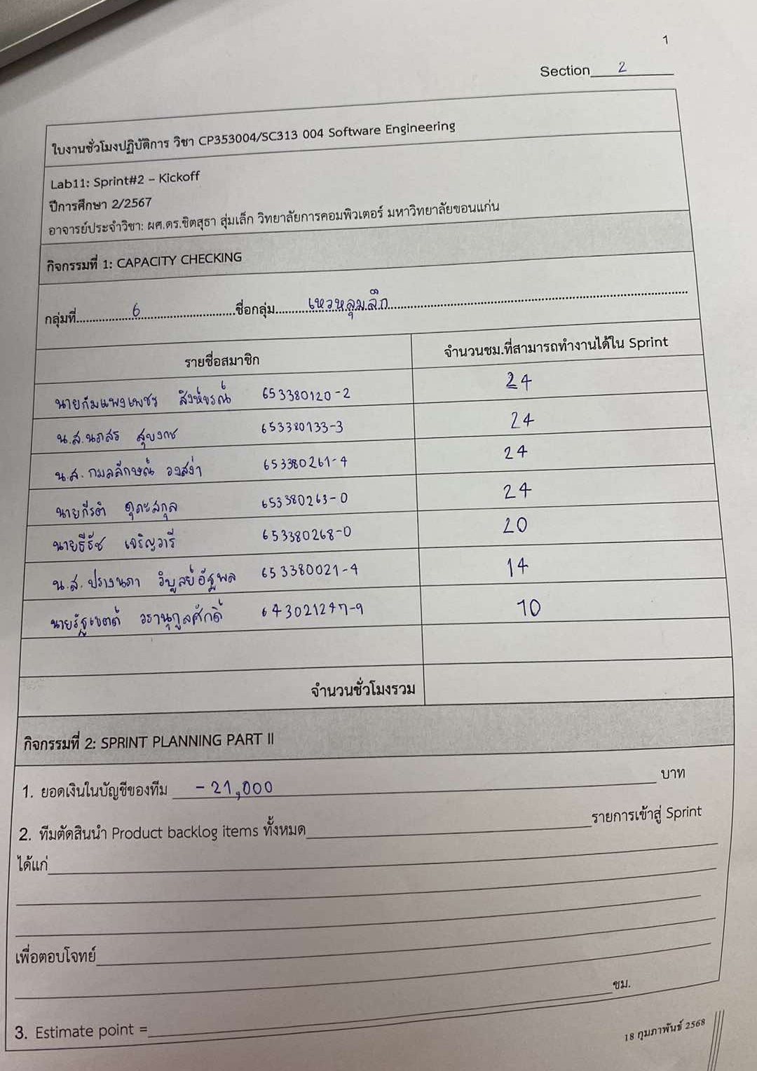
#Sprint2
รายชื่อสมาชิก | รหัสนักศึกษา | จำนวนชม.ที่สามารถทำงานได้ใน Sprint
นายรัฐเขตต์ วรานุกูลศักดิ์ | 643021247-9 | 10
นางสาวปรางนภา วิบูลย์อัฐพล | 653380021-4 | 14
นายกัมแพงเพชร สิงห์ขรณ์ | 653380120-2 | 24
นางสาวนภสร สุบงกช | 653380133-3 | 24
นางสาวกมลลักษณ์ วงสง่า | 653380261-4 | 24
นายกีรติ ดุภะสกุล | 653380263-0 | 24
นายธีธัช เจริญวารี | 653380268-0 | 20
จำนวนชั่วโมงรวม = |  | 140

